상품제안서
땡땡이 시장가방 | 상품코드: F25631

 |  |  |  |  |  |  | 02-412-0044 | www.easy1.co.kr
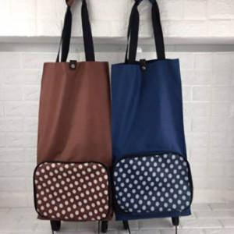

【상세/제작정보】 | *100개 이하 구매시 인쇄비 100개 적용

【인쇄/포장옵션】 | 실크 / OPP(비닐)

【공급단가】 | 수량 | 70~ | 210~ | 700~ | 1,050~ | 2,000~
*VAT별도 | 단가 | 7,500원 | 7,380원 | 7,200원 | 7,020원 | 6,900원

【상품 URL】 | https://dev.easy1.co.kr:443/src/goods_detail.php?gdno=25631

